相机统计表
JC250056项目相机统计表
模块/组件 | 标签 | 相机输出点位 （电气填） | 光源输出点位 （电气填） | 工控机 （CCD填） | 工控机需插板卡 （CCD填） | 位置功能名称 | 相机是否 需要PLC触发 （CCD填） | 光源是否 需要PLC触发 （CCD填） | 相机型号 （CCD填） | 品牌 （CCD填） | 线扫\面阵 （CCD填） | 是否有 电源适配器 （CCD填） | 镜头型号 （CCD填写） | 光源型号 （CCD填写） | 光源控制器型号 （CCD填） | 光源控制器 品牌 （CCD填）
阴极绿胶+焊接检测工位 |  |  |  | 料号4300000152： IPC-610L-500W+AIMB-788G2+I9-12900K+32Gx2-DDR4000+三星256GSSD+三星1TSSD+8T企业级机械硬盘x2+WIN10-64位中文专业版 | 2个4400000003：图像采集卡Vulcan-sCL-PE4-Full 1个4400000048：网卡Cannon-EGV-N-4A 1个4400000069：IO板卡PCIE-E2I12O16 | 阴极近卷绕 | 是（编码器+光耦） | 是 | PN8KCL-33KC | 埃科 | 线扫 | 否 | OPT-VCT60_5.6-0.17X | CST-ARS148316-XEK-W | CST-CPL48600C-2T | 康视达
 |  |  |  |  |  | 阴极近贴胶 | 是（编码器+光耦） | 是 | PN8KCL-33KC | 埃科 | 线扫 | 否 | OPT-VCT60_5.6-0.17X | CST-ARS148316-XEK-W
 |  |  |  |  |  | 阴极槽口检测 | 是（光耦） | 是 | MV-CS050-10GC | 海康 | 面阵 | 否 | MVL-MF2528M-8MP | CST-C60M60-W+定制 CST-PHFS5050-W | CST-DPS24120CM-8TD （与阳极焊接共用）
 |  |  |  |  |  | 阴极焊接 | 是（光耦） | 是 | MV-CS050-10GC | 海康 | 面阵 | 否 | MVL-MF1628M-8MP | CST-COS7080-W CST-PHFS5050-W
阳极绿胶+焊接检测工位 |  |  |  | 料号4300000152： IPC-610L-500W+AIMB-788G2+I9-12900K+32Gx2-DDR4000+三星256GSSD+三星1TSSD+8T企业级机械硬盘x2+WIN10-64位中文专业版 | 2个4400000003：图像采集卡Vulcan-sCL-PE4-Full 1个4400000069：IO板卡PCIE-E2I12O16 | 阳极近卷绕 | 是（编码器+光耦） | 是 | PN8KCL-33KC | 埃科 | 线扫 | 否 | OPT-VCT60_5.6-0.17X | CST-ARS148316-XEK-W | CST-CPL48600C-2T
 |  |  |  |  |  | 阳极近贴胶 | 是（编码器+光耦） | 是 | PN8KCL-33KC | 埃科 | 线扫 | 否 | OPT-VCT60_5.6-0.17X | CST-ARS148316-XEK-W
 |  |  |  |  |  | 阳极焊接 | 是（光耦） | 是 | MV-CS050-10GC | 海康 | 面阵 | 否 | MVL-MF1628M-8MP | CST-COS7080-W CST-PHFS5050-W | CST-DPS24120CM-8TD （与阴极焊接共用）
卷绕工位 |  |  |  | 料号4300000152： IPC-610L-500W+AIMB-788G2+I9-12900K+32Gx2-DDR4000+三星256GSSD+三星1TSSD+8T企业级机械硬盘x2+WIN10-64位中文专业版 | 2个4400000048：网卡Cannon-EGV-N-4A 1个4400000069：IO板卡PCIE-E2I12O16 | 卷绕内 | 是（光耦） | 是 | MV-CS050-10GM | 海康 | 面阵 | 否 | MVL-MF5028M-8MP | 2个前光：CST-HBS7728-W 1个背光：CST-2BS23738-W | CST-DPS24120CM-8TD
 |  |  |  |  |  | 卷绕外 | 是（光耦） | 是 | MV-CS050-10GM | 海康 | 面阵 | 否 | MVL-MF5028M-8MP
卷绕收尾工位 |  |  |  |  |  | 收尾相机 | 是（光耦） | 是 | MV-CS050-10GC | 海康 | 面阵 | 否 | C3523 | CST-HBS7728-W
下料工位 |  |  |  |  |  | 下料搓电芯相机 | 是（光耦） | 是 | MV-CS200-10GM | 海康 | 面阵 | 否 | MVL-KF3524M-25MP | CST-PHFS13050-W+定制
 |  |  |  |  |  | 下料尺寸相机 | 是（光耦） | 是 | MV-CS200-10GM | 海康 | 面阵 | 否 | MVL-KF3524M-25MP | CST-PHFS13050-W+定制
3D压花 |  |  |  |  |  | 3D压花 | 是（编码器+光耦） |  | LMI Gocator-2510 | LMI | 3D
下料机-电芯引导定位 |  |  |  | 料号：4300000163 IPC-5120-350W+AIMB-586L-00A1E+i7-8700k+16Gx2+256GSSD+1TSSD+2T企业级机械硬盘+win10专业版 | 1个4400000048：网卡Cannon-EGV-N-4A 1个4400000069：IO板卡PCIE-E2I12O16 | 下料引导定位相机1 | 是（光耦） | 是 | MV-CS200-10GC | 海康 | 面阵 | 否 | OPT-CDP7528 | 1个背光CST-PHFS180150-X-W 2个前光：CST-2BD19228-W | CST-DPS24120CM-8TD | 康视达
 |  |  |  |  |  | 下料引导定位相机2 | 是（光耦） | 是 | MV-CS200-10GC | 海康 | 面阵 | 否 | OPT-CDP7528
下料机-料盒定位 |  |  |  |  |  | 料盒相机 | 是（光耦） | 是 | MV-CS200-10GC | 海康 | 面阵 | 否 | TF3012 | CST-2KFSP700700Y50-W
注意事项 | 1、编码器采用接触式固定值编码器；编码器优先和拍照棍同轴的方式安装，其次考虑压辊的方式安装 2、显示器视频线请预留足够开关门得量，防止线被折断； 3、需要预留CCD走线线槽，无强电干扰，强弱电分开，电、气分开；相机线布线距离≤5m 4、ccd机柜（工控机、控制器、电气）摆放位置，需要跟相机靠近 5、线扫气冷光源要接气； 6、线扫相机命名方式按照走带方向：靠近卷绕为近卷绕，靠近贴胶为近贴胶；如阴极近卷、阴极近贴胶 7、相机供电要采用单独开关电源；

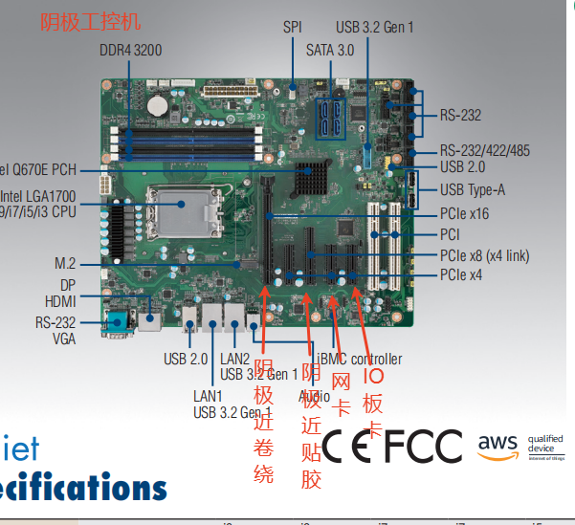
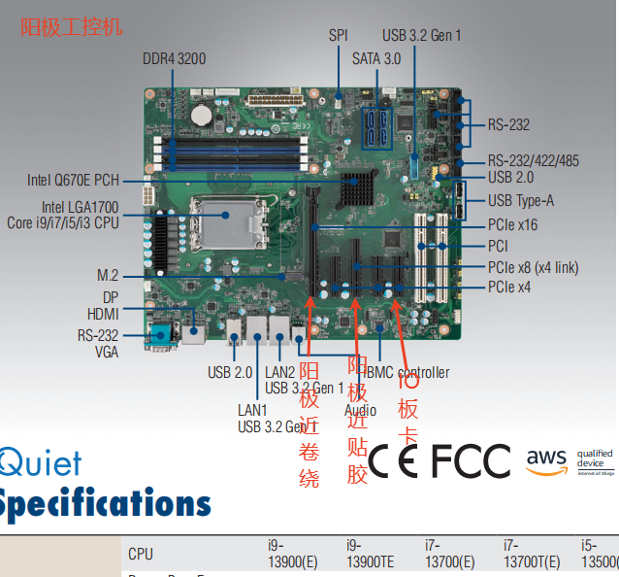
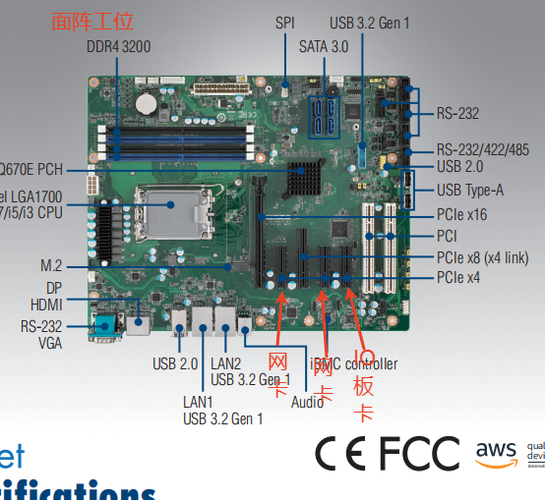
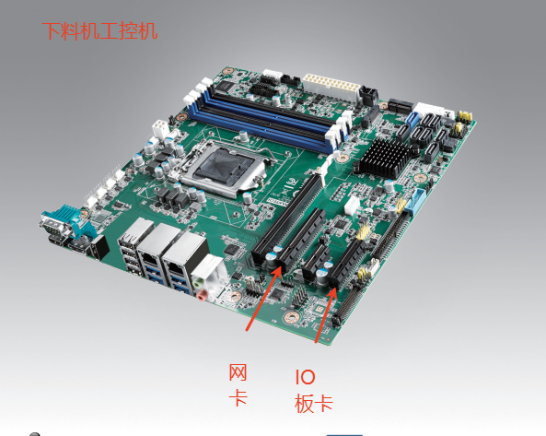
线长说明表
线名称 |  | 长度 | 备注
面阵相机电源线 |  | 5米 | 相机端—供电端
面阵相机网线 |  | 10米 | 相机端—工控机网卡
线扫相机电源线 |  | 5米 | 相机端—供电端
线扫相机CL线 |  | 5米 | 绿胶相机—绿胶工控机采集卡
线扫采集卡触发线 |  | 3米 | 绿胶工控机采集卡—编码器
线扫光源延长线 |  | 5米 | 光源—光源控制器
面阵光源延长线 |  | 5米 | 光源—光源控制器
视频线HDMI |  | 10米 | 显示器—工控机
USB延长线 |  | 10米 | 显示器—工控机

